Sheet1
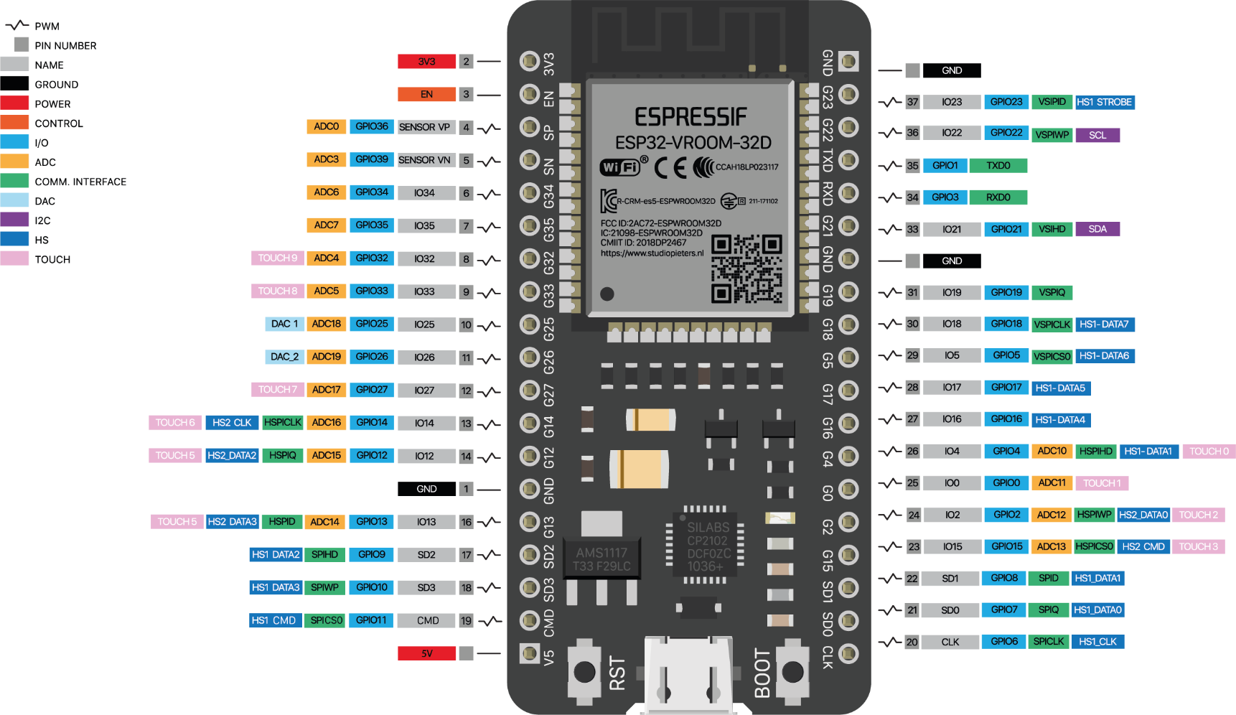

IO | Fungsi |  | IO | Fungsi | Tombol
3v3 |  |  | gnd
en/36 | Tidak Bisa |  | 23 |  | 1
sp/39 | Tidak Bisa |  | 22 | scl
34 | Tidak Bisa | Always High | 1 | txd0
35 | Tidak Bisa | input PIR | 3 | rxd0 | 2
32 | Relay1 |  | 21 | sda
33 | Relay2 |  | gnd
25 | Relay3 |  | 19 |  | 3
26 | Relay4 |  | 18
27 | Relay5 |  | 5 |  | 4
14 | Offline led |  | 17 | #define PZEM_RX_PIN 17
12 | Relay7 |  | 16 | #define PZEM_TX_PIN 16
gnd |  |  | 4 |  | 5
13 | Relay8 |  | 0 |  | Input mode pir/8 | Terdapat bug jika posisi low
sd2 | Tidak Bisa |  | 2 | Internal led
sd3 | Tidak Bisa |  | 15 |  | Input mode cahaya/7
cmd | Tidak Bisa |  | sd1/8
5v |  |  | sd0/7
 |  |  | clk/6
 |  |  |  |  |  | IO | Tombol
 |  |  |  |  |  | 23 | 1
 |  |  |  |  |  | 3 | 2
 |  |  |  |  |  | 19 | 3
 |  |  |  |  |  | 5 | 4
 |  |  |  |  |  | 4 | 5
 |  |  |  |  |  |  | 6
 |  |  |  |  |  |  | 7
 |  |  |  |  |  |  | 8

